Table 1
Криві продуктивності Mono R290 Premium 13 кВт EVI Повний інвертерний тепловий насос
Теплопродуктивність (кВт）
 |  |  | 90Hz |  | 85Hz |  | 80Hz |  | 75Hz |  |  | 70Hz |  |  | 65Hz |  | 60Hz |  |  | 55Hz |  | 50Hz
Т повіт. (℃) Т вихід. (℃) | -25 |  | -20 | -15 | -10 | -7 | -5 | 0 | 2 | 5 |  | 7 | 10 |  | 15 | 20 | 25 |  | 30 | 35 | 40 | 43
20℃ | 5.81 |  | 6.98 | 7.72 | 9.04 | 9.85 | 10.40 | 11.92 | 12.49 | 12.59 |  | 13.17 | 14.06 |  | 14.39 | 15.54 | 16.50 |  | 17.54 | 17.15 | 17.72 | 17.92
25℃ | 5.37 |  | 6.54 | 7.34 | 8.68 | 9.52 | 10.06 | 11.51 | 12.04 | 12.13 |  | 12.78 | 13.77 |  | 14.06 | 15.10 | 16.17 |  | 17.23 | 16.79 | 17.23 | 17.48
30℃ | 4.90 |  | 6.07 | 6.99 | 8.27 | 9.12 | 9.68 | 11.21 | 11.74 | 11.85 |  | 12.53 | 13.55 |  | 13.72 | 14.67 | 15.90 |  | 16.79 | 16.43 | 16.94 | 17.14
35℃ | 4.66 |  | 5.77 | 6.69 | 7.79 | 8.77 | 9.42 | 10.77 | 11.33 | 11.52 |  | 12.20 | 13.35 |  | 13.43 | 14.35 | 15.57 |  | 16.37 | 16.16 | 16.67 | 16.85
40℃ | 4.48 |  | 5.31 | 6.37 | 7.40 | 8.25 | 8.83 | 10.36 | 10.97 | 11.18 |  | 11.96 11.60 11.46 11.37 | 12.98 |  | 13.07 | 13.92 | 15.23 |  | 16.08 | 15.78 | 16.37 | 16.55
45℃ | 4.29 |  | 5.03 | 5.82 | 6.99 | 7.84 | 8.42 | 10.02 | 10.59 | 10.81 |  |  | 12.63 |  | 12.80 | 13.61 | 14.91 |  | 15.81 | 15.44 | 16.01 | 16.21
50℃ | 4.15 |  | 4.63 | 5.33 | 6.58 | 7.46 | 8.04 | 9.65 | 10.25 | 10.52 |  |  | 12.38 |  | 12.53 | 13.27 | 14.67 |  | 15.38 | 15.16 | 15.76 | 15.92
55℃ | 4.05 |  | 4.45 | 5.02 | 6.10 | 7.04 | 7.68 | 9.28 | 9.84 | 10.09 |  |  | 11.98 |  | 12.22 | 12.77 | 14.23 |  | 15.09 | 15.06 | 15.53 | 15.69
60℃ | 3.75 |  | 4.21 | 4.60 | 5.38 | 6.31 | 6.94 | 8.43 | 9.03 | 9.95 |  | 10.04 | 11.04 |  | 11.83 | 11.71 | 13.21 |  | 13.91 | 14.60 | 14.19 | 14.34
65℃ |  |  |  | 4.29 | 4.58 | 5.47 | 6.10 | 7.45 | 8.15 | 9.18 |  | 9.79 | 10.70 |  | 10.55 | 11.33 | 12.73 |  | 13.53 | 13.56 | 13.73 | 13.89
70℃ |  |  |  |  | 4.41 | 4.86 | 5.28 | 6.50 | 7.43 | 8.79 |  | 8.12 | 8.75 |  | 8.84 | 9.85 | 10.20 |  | 11.07 | 12.02 | 10.07 | 10.20
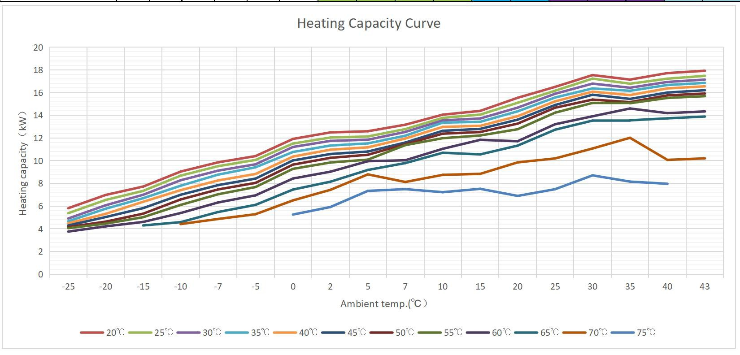
75℃ |  |  |  |  |  |  |  | 5.25 | 5.91 | 7.34 |  | 7.49 | 7.22 |  | 7.52 | 6.89 | 7.49 |  | 8.71 | 8.15 | 7.96
COP（kW/kW）
 |  |  | 90Hz |  | 85Hz |  | 80Hz |  | 75Hz |  |  | 70Hz |  |  | 65Hz |  | 60Hz |  |  | 55Hz |  | 50Hz
Ambient (℃) Outlet (℃) | -25 |  | -20 | -15 | -10 | -7 | -5 | 0 | 2 | 5 |  | 7 | 10 |  | 15 | 20 | 25 |  | 30 | 35 | 40 | 43
20℃ | 2.44 |  | 2.86 | 3.09 | 3.57 | 3.84 | 4.02 | 4.57 | 4.75 | 5.04 |  | 5.18 | 5.43 |  | 5.80 | 6.20 | 6.52 |  | 6.86 | 7.13 | 7.26 | 7.40
25℃ | 2.18 |  | 2.58 | 2.84 | 3.30 | 3.58 | 3.75 | 4.26 | 4.42 | 4.69 |  | 4.86 | 5.08 |  | 5.40 | 5.72 | 6.05 |  | 6.37 | 6.59 | 6.66 | 6.77
30℃ | 1.92 |  | 2.32 | 2.62 | 3.05 | 3.32 | 3.49 | 4.02 | 4.18 | 4.44 |  | 4.55 | 4.78 |  | 5.02 | 5.28 | 5.63 |  | 5.86 | 6.08 | 6.17 | 6.22
35℃ | 1.74 |  | 2.10 | 2.39 | 2.74 | 3.05 | 3.24 | 3.68 | 3.85 | 4.12 |  | 4.24 | 4.49 |  | 4.68 | 4.90 | 5.22 |  | 5.40 | 5.64 | 5.73 | 5.74
40℃ | 1.56 |  | 1.81 | 2.12 | 2.43 | 2.68 | 2.84 | 3.31 | 3.49 | 3.74 |  | 3.96 | 4.18 |  | 4.34 | 4.51 | 4.83 |  | 5.01 | 5.19 | 5.30 | 5.28
45℃ | 1.37 |  | 1.57 | 1.78 | 2.11 | 2.34 | 2.49 | 2.95 | 3.10 | 3.33 |  | 3.56 | 3.76 |  | 3.93 | 4.08 | 4.37 |  | 4.56 | 4.70 | 4.80 | 4.78
50℃ | 1.23 |  | 1.34 | 1.51 | 1.84 | 2.07 | 2.21 | 2.64 | 2.79 | 3.01 |  | 3.26 | 3.42 |  | 3.57 | 3.68 | 3.99 |  | 4.11 | 4.27 | 4.37 | 4.35
55℃ | 1.15 |  | 1.17 | 1.30 | 1.56 | 1.78 | 1.92 | 2.31 | 2.44 | 2.64 |  | 2.93 | 3.01 |  | 3.17 | 3.23 | 3.52 |  | 3.67 | 3.86 | 3.92 | 3.90
60℃ | 1.06 |  | 1.11 | 1.15 | 1.32 | 1.54 | 1.68 | 2.03 | 2.16 | 2.37 |  | 2.49 | 2.68 |  | 2.79 | 2.87 | 3.17 |  | 3.28 | 3.39 | 3.47 | 3.46
65℃ |  |  |  | 1.06 | 1.09 | 1.29 | 1.43 | 1.74 | 1.89 | 2.12 |  | 2.20 | 2.36 |  | 2.42 | 2.53 | 2.78 |  | 2.91 | 3.07 | 3.06 | 3.05
70℃ |  |  |  |  | 1.07 | 1.10 | 1.14 | 1.38 | 1.57 | 1.85 |  | 1.89 | 2.01 |  | 1.97 | 2.15 | 2.34 |  | 2.50 | 2.67 | 2.60 | 2.60
75℃ |  |  |  |  |  |  |  | 1.08 | 1.22 | 1.51 |  | 1.47 | 1.51 |  | 1.53 | 1.59 | 1.70 |  | 1.94 | 2.14 | 2.06
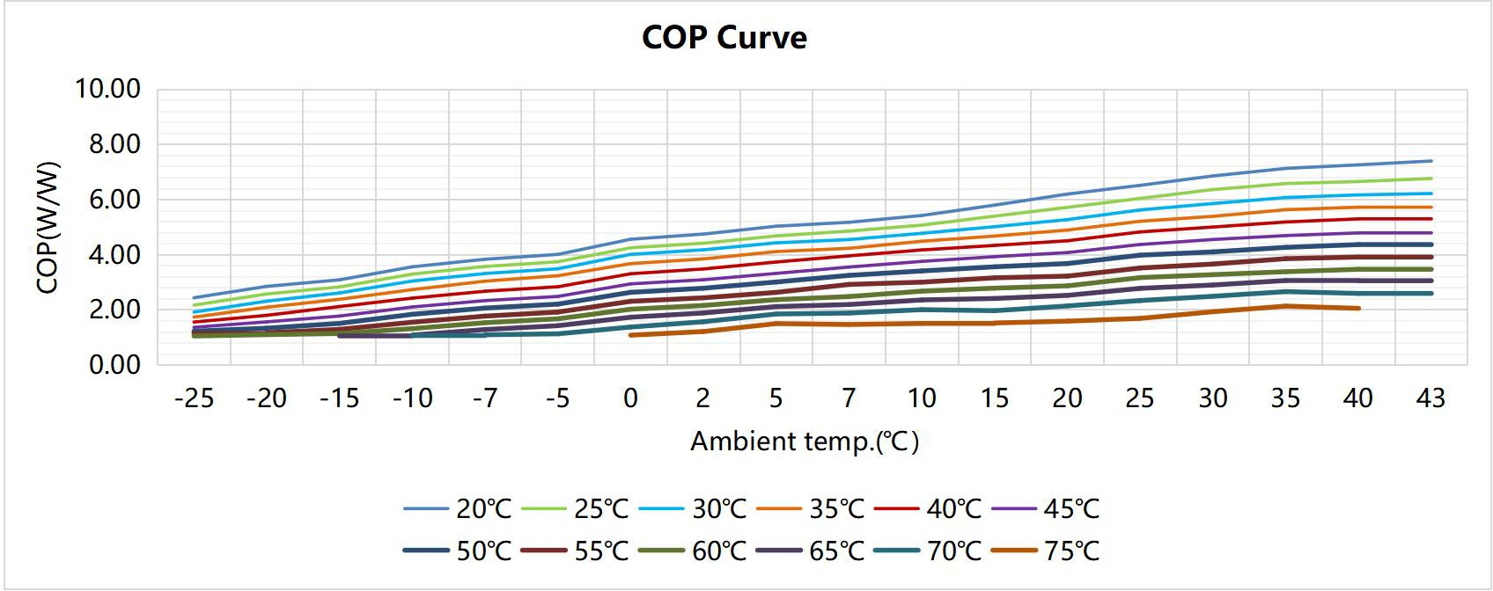
Consumed Power （kW）
 |  |  | 90Hz |  | 85Hz |  | 80Hz |  | 75Hz |  |  | 70Hz |  |  | 65Hz |  | 60Hz |  |  | 55Hz |  | 50Hz
Ambient (℃) Outlet (℃) | -25 |  | -20 | -15 | -10 | -7 | -5 | 0 | 2 | 5 |  | 7 | 10 |  | 15 | 20 | 25 |  | 30 | 35 | 40 | 43
20℃ | 2.38 |  | 2.44 | 2.49 | 2.53 | 2.57 | 2.59 | 2.61 | 2.63 | 2.50 |  | 2.54 | 2.59 |  | 2.48 | 2.51 | 2.53 |  | 2.56 | 2.40 | 2.44 | 2.42
25℃ | 2.47 |  | 2.53 | 2.59 | 2.63 | 2.66 | 2.68 | 2.70 | 2.72 | 2.59 |  | 2.63 | 2.71 |  | 2.60 | 2.64 | 2.67 |  | 2.71 | 2.55 | 2.59 | 2.58
30℃ | 2.55 |  | 2.62 | 2.67 | 2.71 | 2.75 | 2.77 | 2.79 | 2.81 | 2.67 |  | 2.75 | 2.83 |  | 2.73 | 2.78 | 2.82 |  | 2.87 | 2.70 | 2.74 | 2.75
35℃ | 2.68 |  | 2.75 | 2.80 | 2.85 | 2.88 | 2.90 | 2.93 | 2.94 | 2.80 |  | 2.88 | 2.97 |  | 2.87 | 2.93 | 2.98 |  | 3.03 | 2.87 | 2.91 | 2.94
40℃ | 2.87 |  | 2.94 | 3.00 | 3.05 | 3.08 | 3.11 | 3.13 | 3.15 | 2.99 |  | 3.02 | 3.11 |  | 3.01 | 3.09 | 3.15 |  | 3.21 | 3.04 | 3.09 | 3.13
45℃ | 3.13 |  | 3.21 | 3.27 | 3.32 | 3.35 | 3.38 | 3.40 | 3.42 | 3.25 |  | 3.26 | 3.36 |  | 3.25 | 3.34 | 3.41 |  | 3.47 | 3.29 | 3.34 | 3.39
50℃ | 3.37 |  | 3.45 | 3.52 | 3.57 | 3.61 | 3.63 | 3.66 | 3.68 | 3.49 |  | 3.52 | 3.62 |  | 3.51 | 3.60 | 3.68 |  | 3.75 | 3.55 | 3.60 | 3.66
55℃ | 3.54 |  | 3.80 | 3.87 | 3.92 | 3.96 | 3.99 | 4.01 | 4.03 | 3.82 |  | 3.88 | 3.98 |  | 3.86 | 3.96 | 4.04 |  | 4.12 | 3.90 | 3.96 | 4.02
60℃ | 3.55 |  | 3.81 | 4.01 | 4.07 | 4.11 | 4.13 | 4.16 | 4.17 | 4.19 |  | 4.04 | 4.12 |  | 4.24 | 4.07 | 4.16 |  | 4.24 | 4.31 | 4.08 | 4.14
65℃ |  |  |  | 4.05 | 4.20 | 4.24 | 4.27 | 4.29 | 4.31 | 4.32 |  | 4.45 | 4.52 |  | 4.37 | 4.48 | 4.57 |  | 4.66 | 4.42 | 4.49 | 4.55
70℃ |  |  |  |  | 4.11 | 4.42 | 4.65 | 4.71 | 4.72 | 4.74 |  | 4.30 | 4.35 |  | 4.48 | 4.59 | 4.35 |  | 4.43 | 4.51 | 3.87 | 3.93
75℃ |  |  |  |  |  |  |  | 4.84 | 4.85 | 4.87 |  | 5.09 | 4.78 |  | 4.92 | 4.32 | 4.42 |  | 4.50 | 3.81 | 3.87
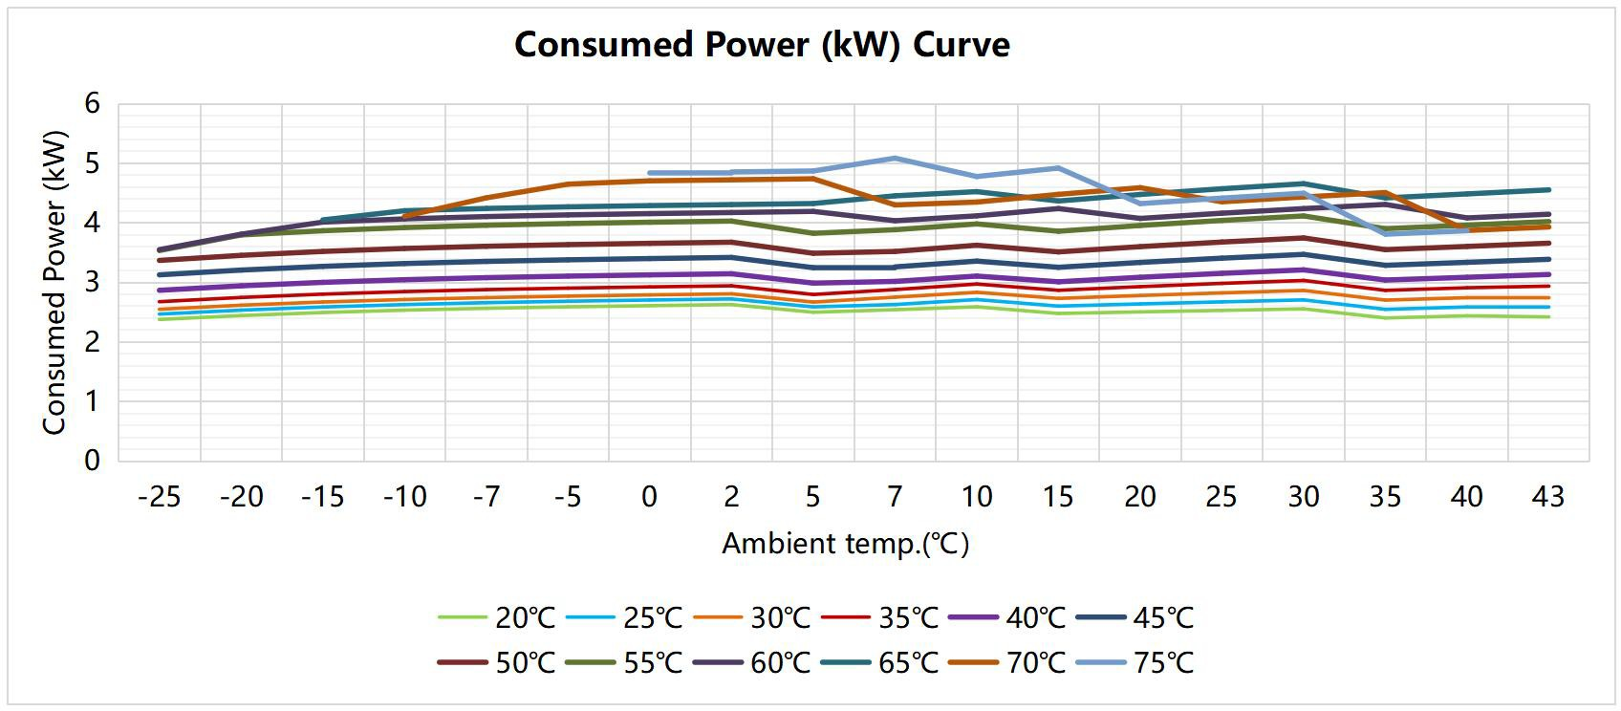
 |  |  |  |  | 80Hz |  |  | 75Hz |  |  | 70Hz |  |  | 65Hz
Ambient (℃) |  | 20 |  |  | 25 |  |  | 30 |  |  | 35 |  |  | 40 |  |  |  | 43
5 |  | 9.77 |  |  | 9.39 |  |  | 9.01 |  |  | 8.65 |  |  | 8.35 |  |  |  | 8.03
10 |  | 10.06 |  |  | 9.76 |  |  | 9.27 |  |  | 8.99 |  |  | 8.57 |  |  |  | 8.34
15 |  | 10.66 |  |  | 10.08 |  |  | 9.54 |  |  | 9.26 |  |  | 8.87 |  |  |  | 8.60
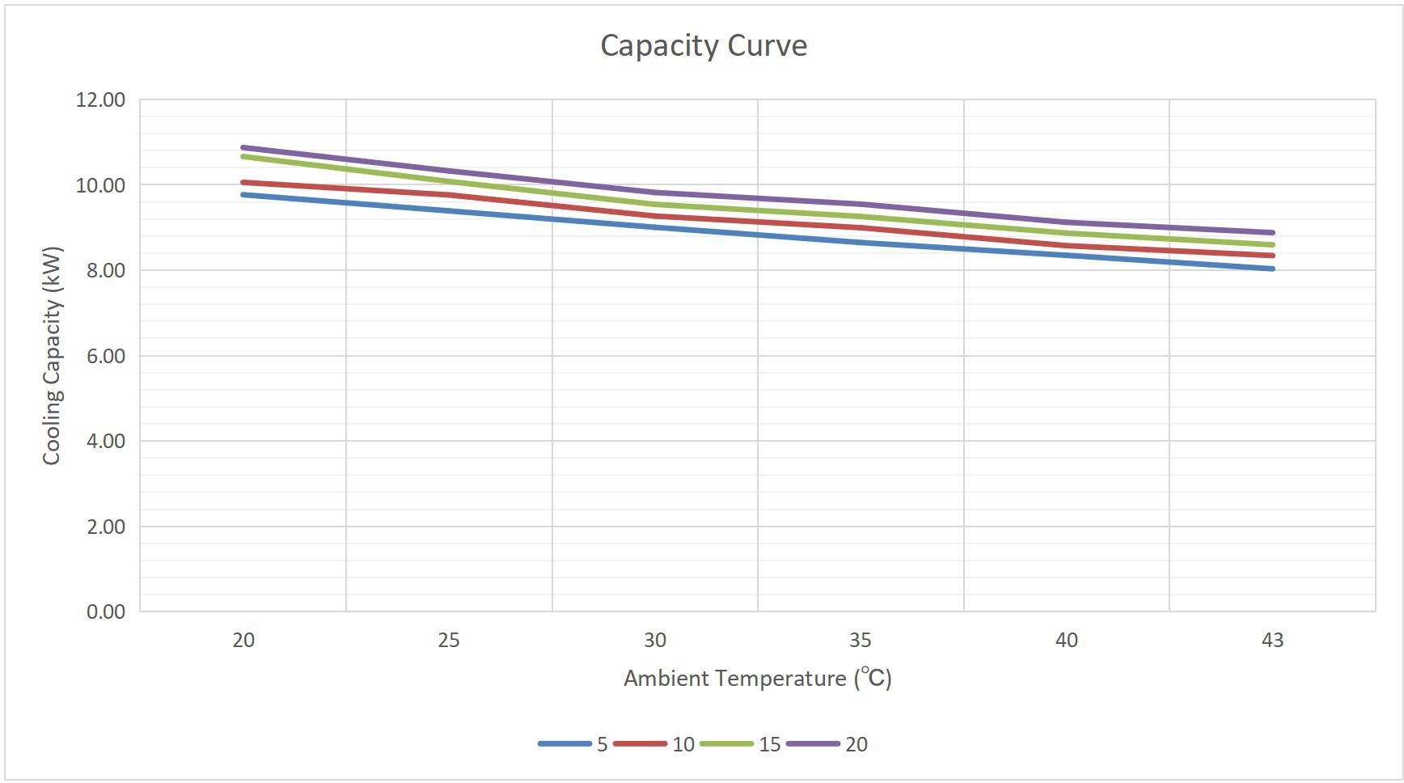
20 |  | 10.87 |  |  | 10.33 |  |  | 9.82 |  |  | 9.55 |  |  | 9.12 |  |  |  | 8.88

 |  |  |  |  | 80Hz |  |  | 75Hz |  |  | 70Hz |  |  | 65Hz
Ambient (℃) |  | 20 |  |  | 25 |  |  | 30 |  |  | 35 |  |  | 40 |  |  |  | 43
5 |  | 3.11 |  |  | 2.92 |  |  | 2.69 |  |  | 2.50 |  |  | 2.35 |  |  |  | 2.23
10 |  | 3.29 |  |  | 3.12 |  |  | 2.95 |  |  | 2.78 |  |  | 2.62 |  |  |  | 2.44
15 |  | 3.56 |  |  | 3.32 |  |  | 3.14 |  |  | 2.95 |  |  | 2.83 |  |  |  | 2.65
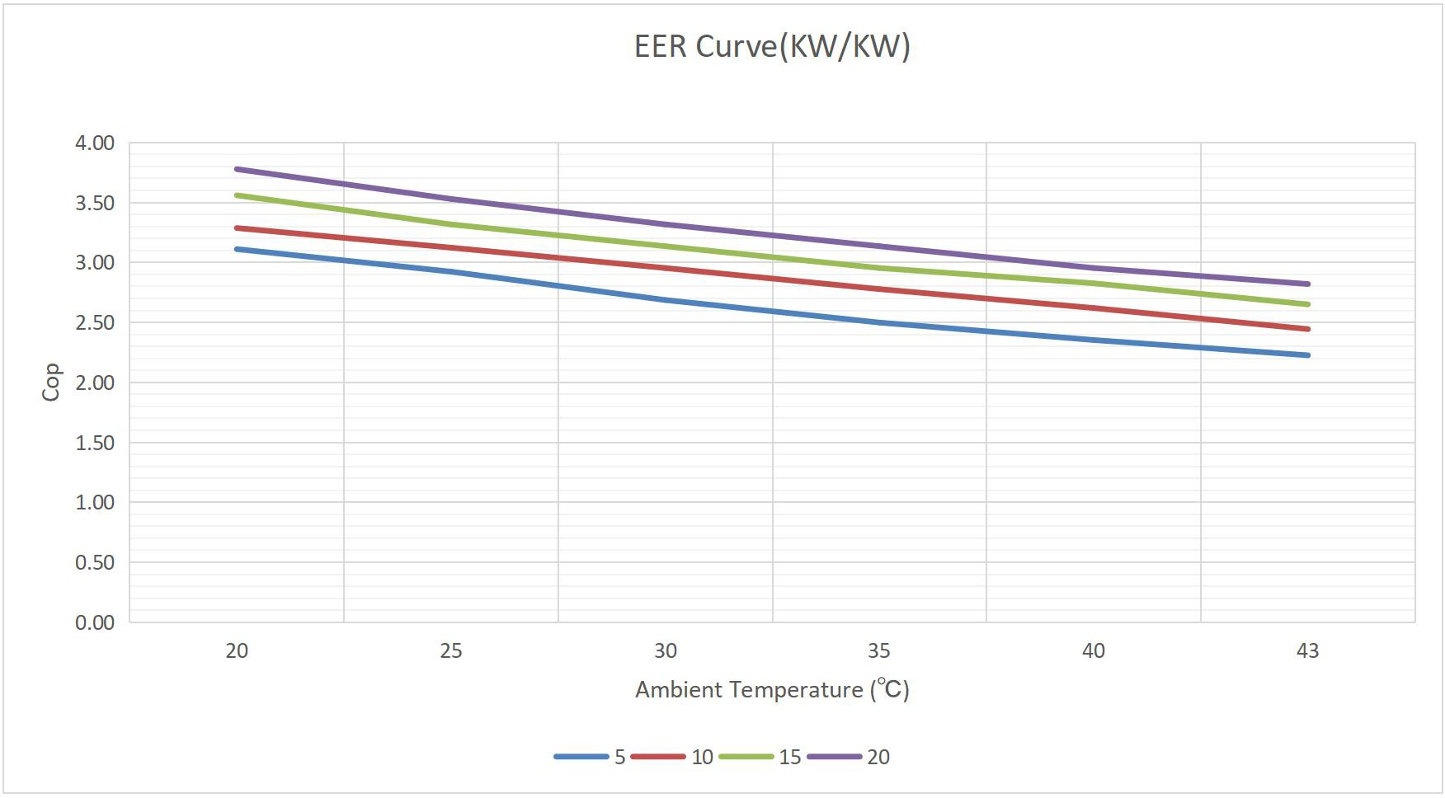
20 |  | 3.78 |  |  | 3.53 |  |  | 3.32 |  |  | 3.14 |  |  | 2.95 |  |  |  | 2.82

 |  |  |  |  | 80Hz |  |  | 75Hz |  |  | 70Hz |  |  | 65Hz
Ambient (℃) |  | 20 |  |  | 25 |  |  | 30 |  |  | 35 |  |  | 40 |  |  |  | 43
5 |  | 3.14 |  |  | 3.21 |  |  | 3.35 |  |  | 3.46 |  |  | 3.55 |  |  |  | 3.61
10 |  | 3.06 |  |  | 3.13 |  |  | 3.14 |  |  | 3.24 |  |  | 3.27 |  |  |  | 3.41
15 |  | 3.00 |  |  | 3.04 |  |  | 3.04 |  |  | 3.13 |  |  | 3.14 |  |  |  | 3.24
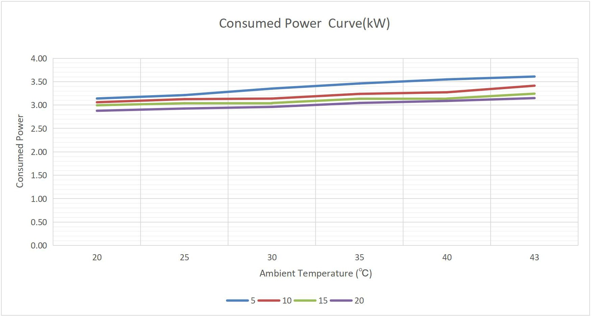
20 |  | 2.88 |  |  | 2.93 |  |  | 2.96 |  |  | 3.05 |  |  | 3.09 |  |  |  | 3.15

